Vias ene-feb 2018
Exportaciones Peruanas por vías de transporte (ene-feb 2018)
 | US$ FOB |  |  | PESO NETO - kg
 | 2017 | 2018 | Part. % 2018 | 2017 | 2018
Total general | 6,763,033,989 | 7,529,091,636 | 100% | 8,242,256,638 | 8,689,680,563
MARÍTIMA | 5,120,964,078 | 5,678,545,886 | 75% | 7,633,918,869 | 8,041,657,325
AÉREA | 1,368,958,902 | 1,502,220,981 | 20% | 129,636,766 | 123,819,890
CARRETERA | 165,162,119 | 202,191,357 | 3% | 225,377,989 | 237,997,540
TUBERÍAS | 101,603,360 | 144,137,899 | 2% | 221,755,730 | 284,263,956
FLUVIAL | 5,137,478 | 977,723 | 0% | 31,041,777 | 1,576,186
OTROS | 628,177 | 563,144 | 0% | 431,489 | 149,470
POSTAL | 509,837 | 304,832 | 0% | 93,730 | 165,712
LACUSTRE | 67,350 | 149,814 | 0% | 265 | 50,484
COURIER (ADUANA AEREA) | 2,689 |  | 0% | 22
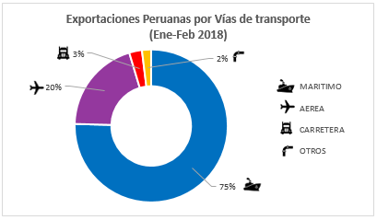
Exportaciones Peruanas por vías de transporte (ene-feb 2018)

 | Part. % 2018
MARÍTIMA | 75%
AÉREA | 20%
CARRETERA | 3%
OTROS | 2%

